1
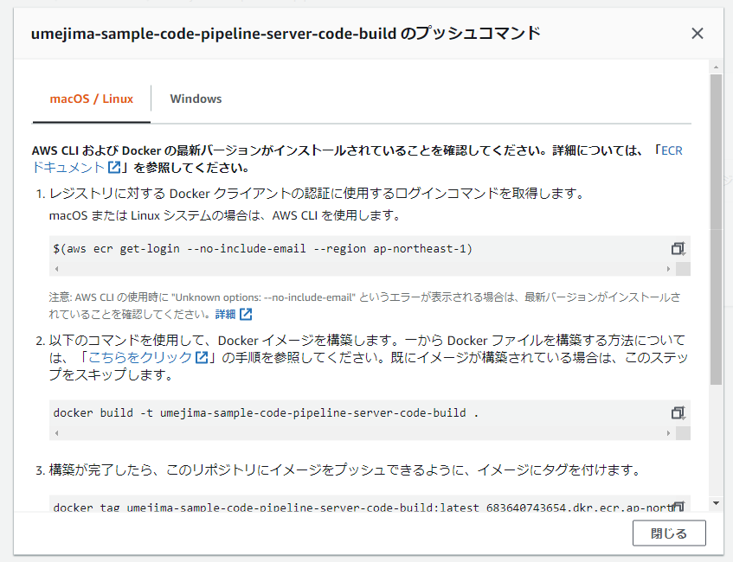
1. EC2 にログインする
2. Docker をインストールする
⇒ docker-study の手順を参考
3. Dockerfile を作成する
⇒ server-build/Dockerfile

4. docker engine 起動 (sudo service docker start)
5. ECR 上に、リポジトリを作成する
6. EC2 上で、以下のマニュアルを元に、docker build ～ docker push まで実施する

2
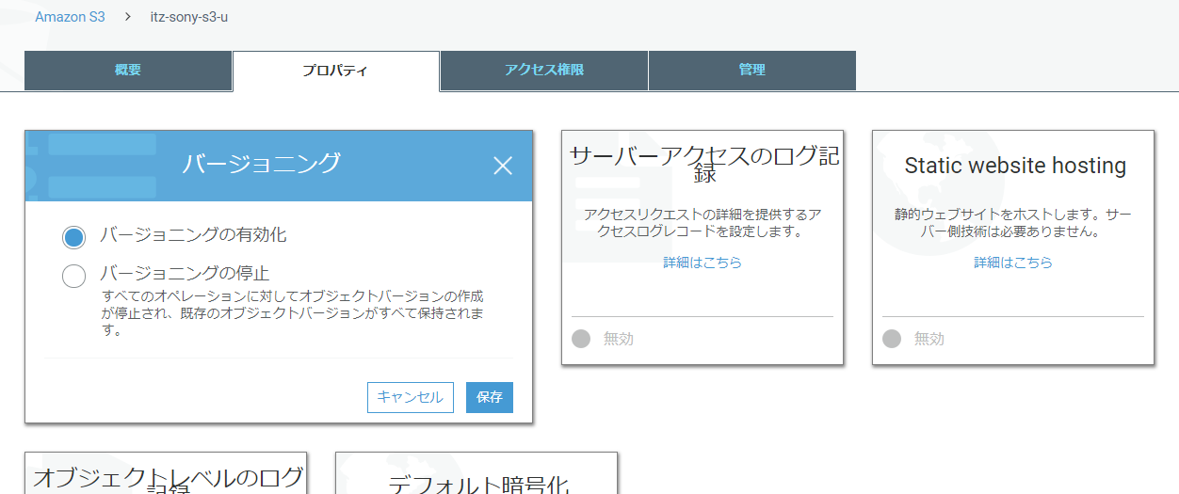
1. プロジェクトを作成する (gradle プロジェクトでの REST サーブレットシステムを今回は作成)
2. buildspec.yml を作成する
⇒ server-build/buildspec.yml

3. 「1」・「2」をまとめて ZIP に固める。
(ZIP ファイルとして置く場合、間にフォルダ等をはさまずに buildspec.yaml を置く必要がある)
→ の状態で zip しなければならない。

4. S3 に配置する。

※ CodePipeline で使う場合はバージョニングをする必要がある。(変更したら Pipeline が走る仕組みは、このバージョンを利用していると思う)

3
1. CodeBuild を作成する
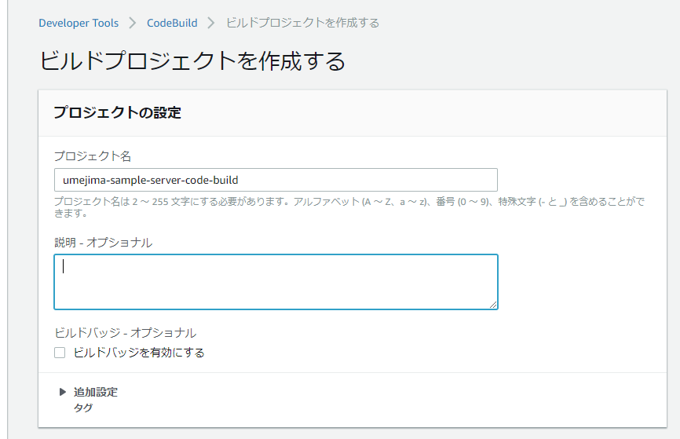

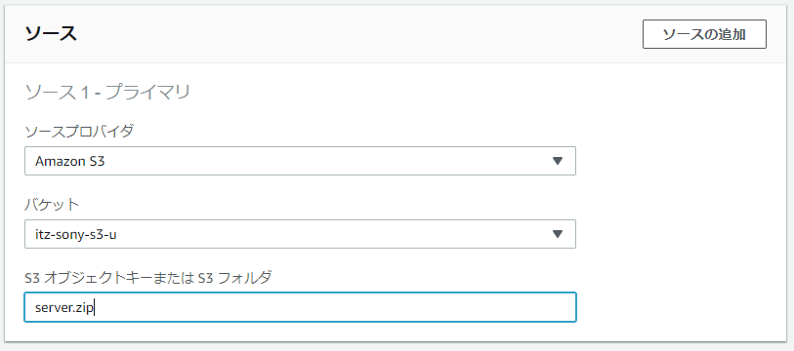

 |  | ※ GitHub と連携して、そこから取得とか、
 |  | MavenCentral から取得とか、
 |  | 色々方法はあるが、準備がめんどいので S3 で今回は行っている。

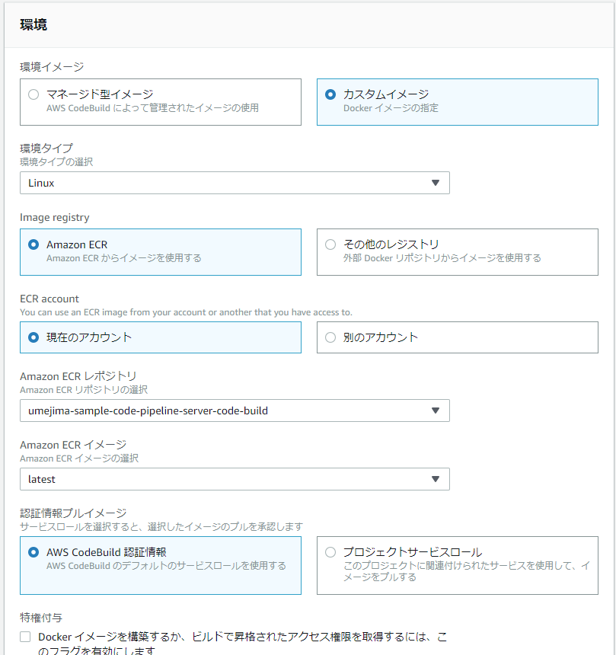

 | 独自 image を用いる場合は、チェックつけても無駄なのでチェックつけない。
 | ※ CodeBuild で提供している docker image 以外では、docker engine が起動しないらしい。

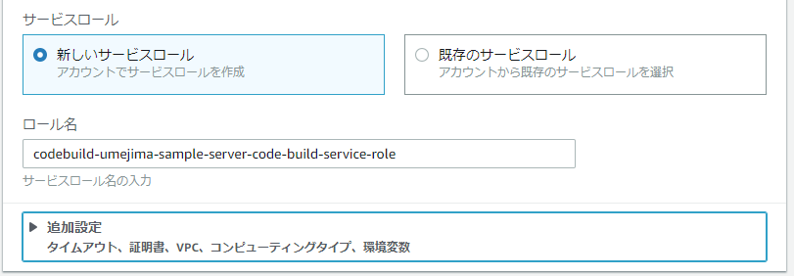

 |  | ECR から PULL できる権限を Attach する必要があるので
 |  | IAM ロール名を覚えておくこと。

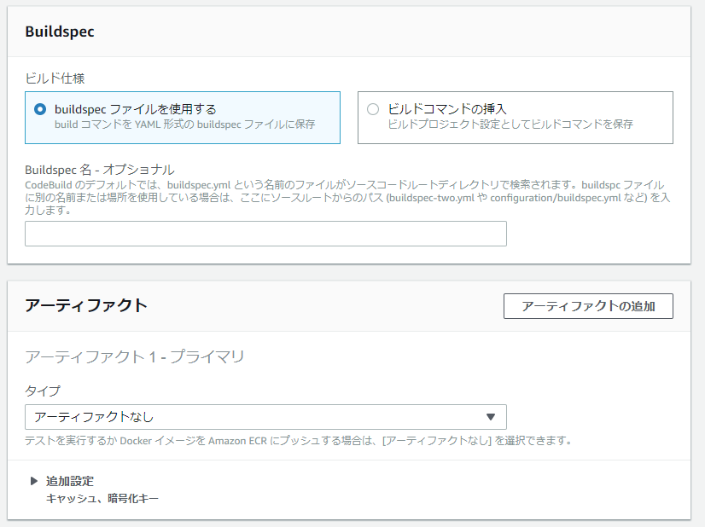

 |  | 今回は、ルート直下に buildspec.yml を用意しているのでこのままで OK

2. CodeBuild の IAM ロールに ECR から docker image を PULL するための Policy を Attack する

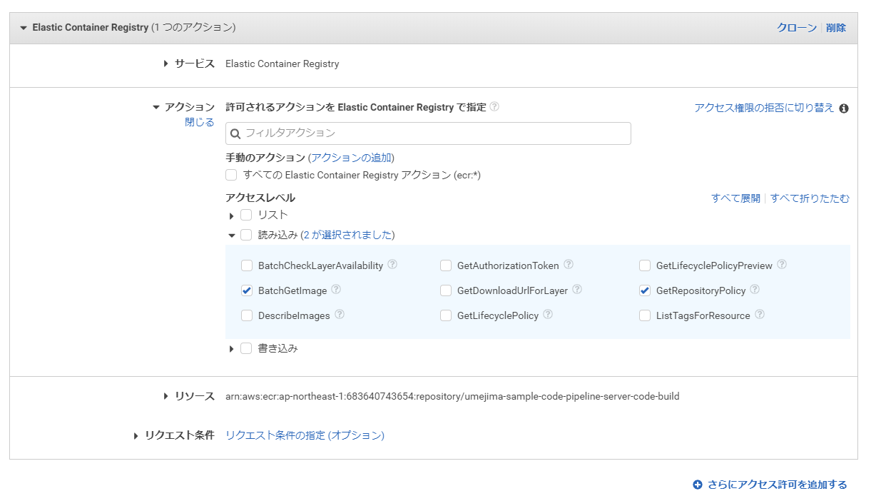

3. ECR 側でも、アクセス許可の編集を行う。

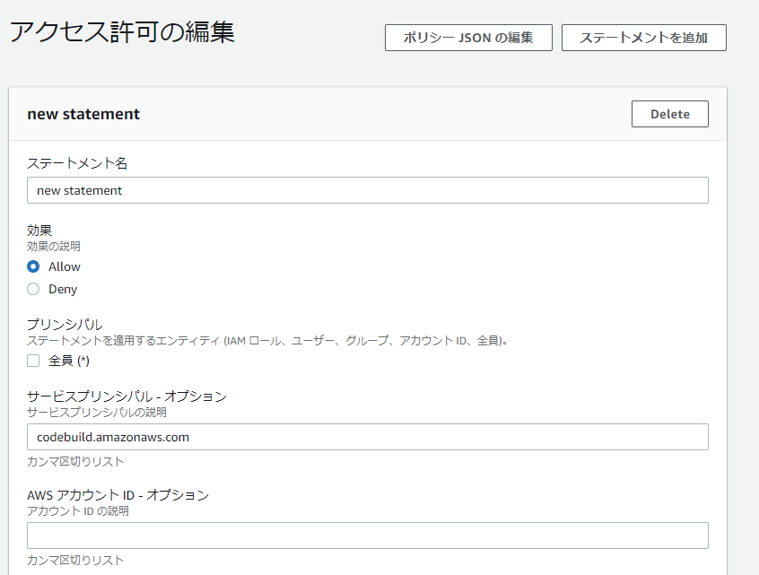

 |  | CodeBuild からという意味

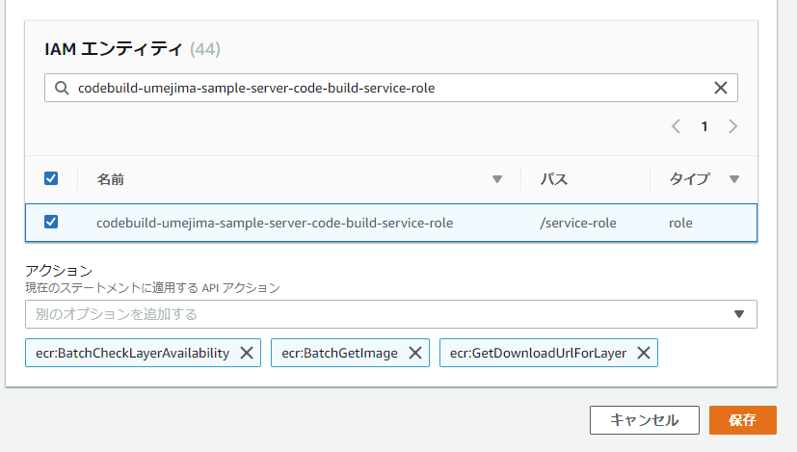

 |  | ECR PULL Policy を Attack した IAM ロール名

 |  | 許可する操作
 |  | ・ ここで設定したアクセス許可内容取得アクション
 |  | ・ Image PULL 関連のアクション
 |  | だと思う。

4
1. CodePipeline を作成する
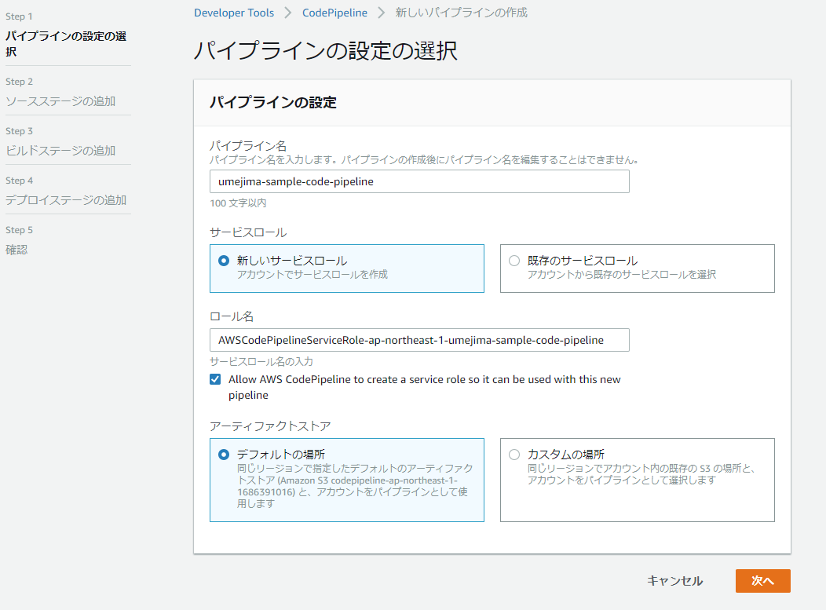

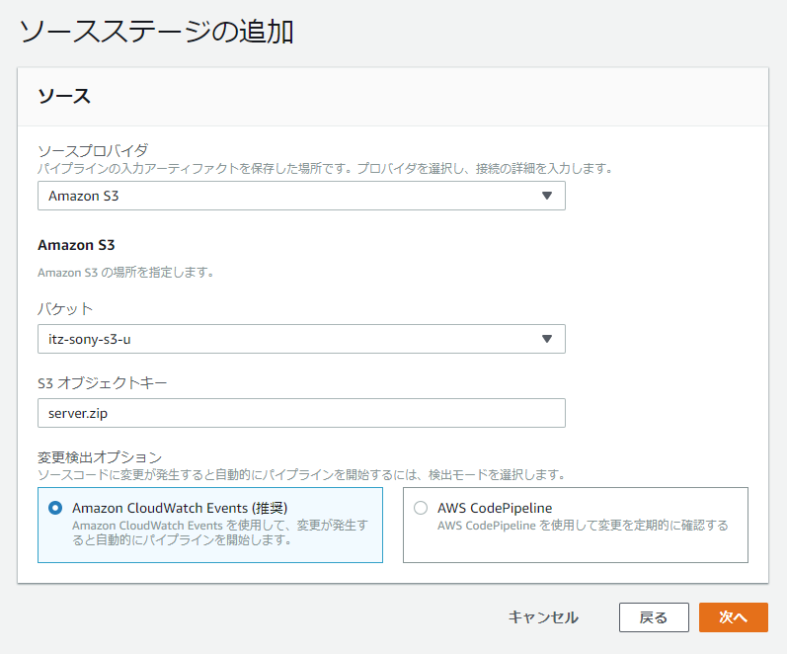

 | ※ CodePipeline で使う場合はバージョニングをする必要がある。(変更したら Pipeline が走る仕組みは、このバージョンを利用していると思う)
 | ※ github とか、maven central とか色々できるけど、今回は S3

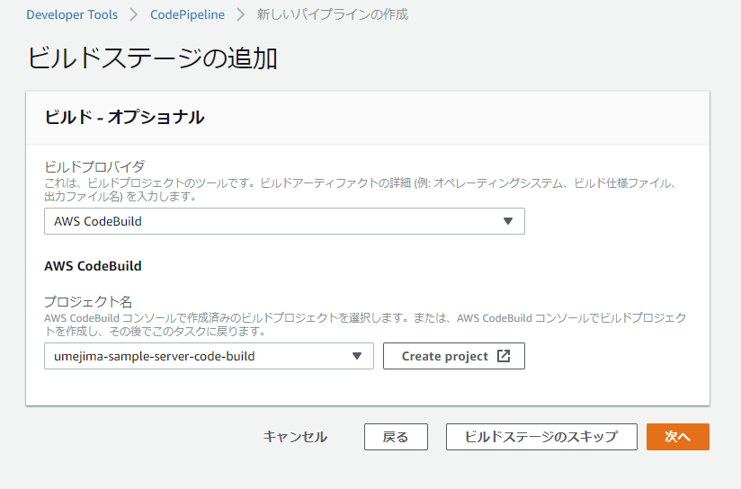

 | ※ これまでの手順で作成した CodeBuild 名を指定

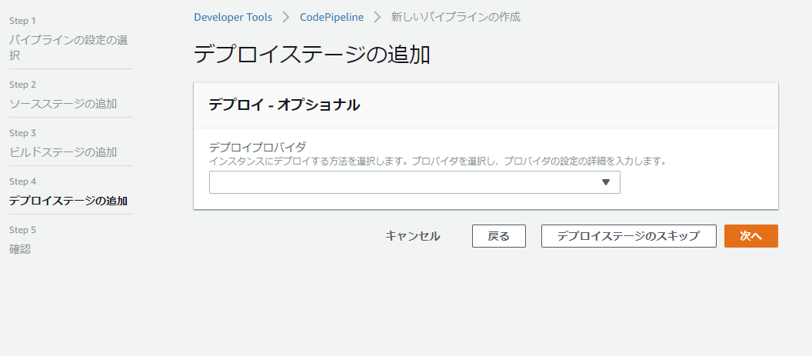

 | ここではスキップ

5
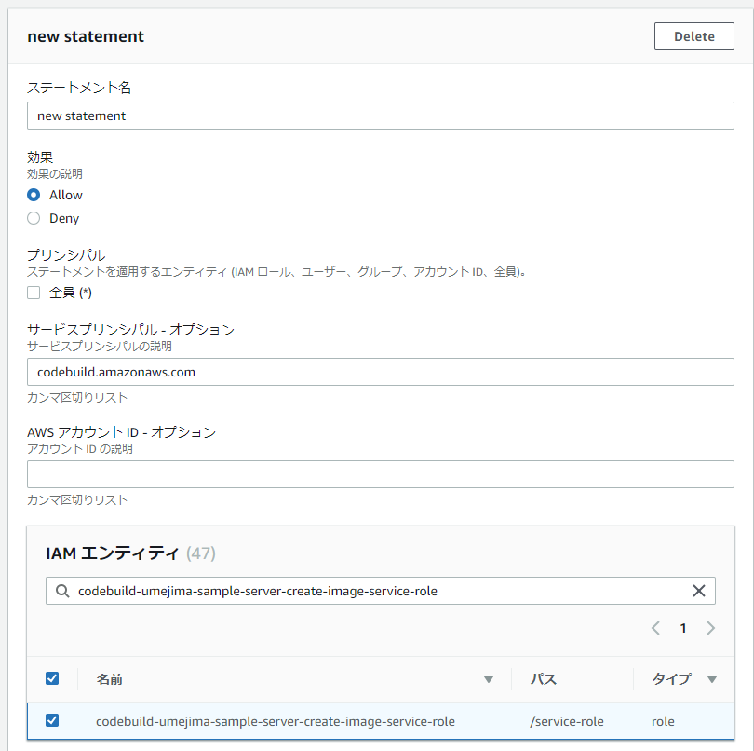
1. CodeBuild を作成する
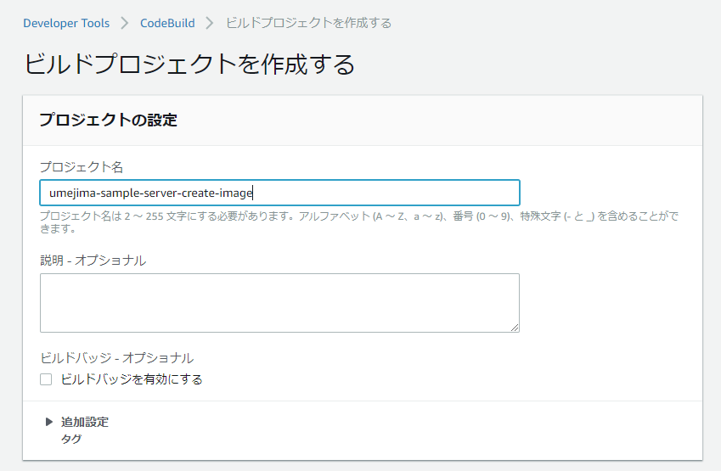

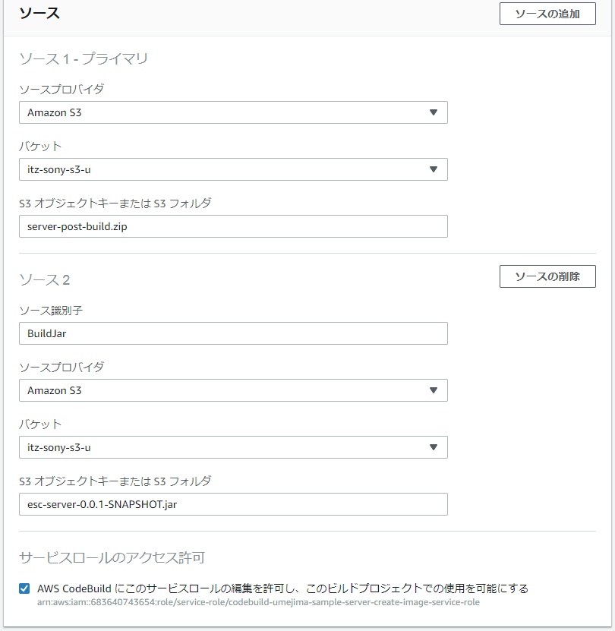

 |  | ※ GradleBuild 用の CodeBuild 後につなげる予定なので、本 CodeBuild 単体でも動作できるように
 |  | S3 に jar ファイルを用意した。

 |  | ※ プライマリとしては buildspec.yml を含む zip を指定する。

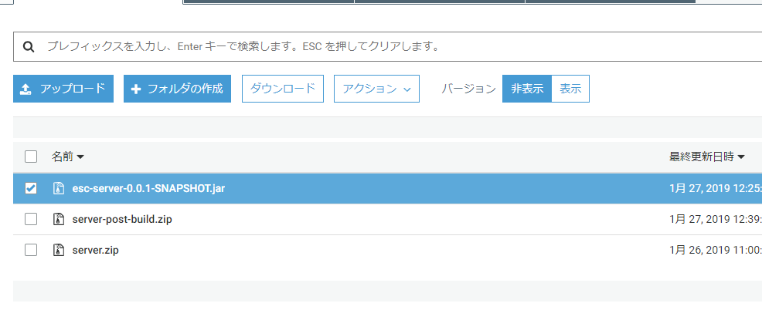

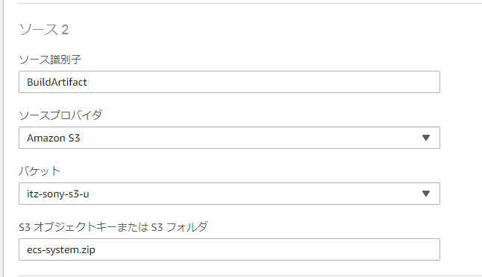

 |  |  | War ファイルなどでも、さらに zip 化しないといけない点に注意
 |  |  | ※ しなければ、war が解凍されたものが Source として送られる。

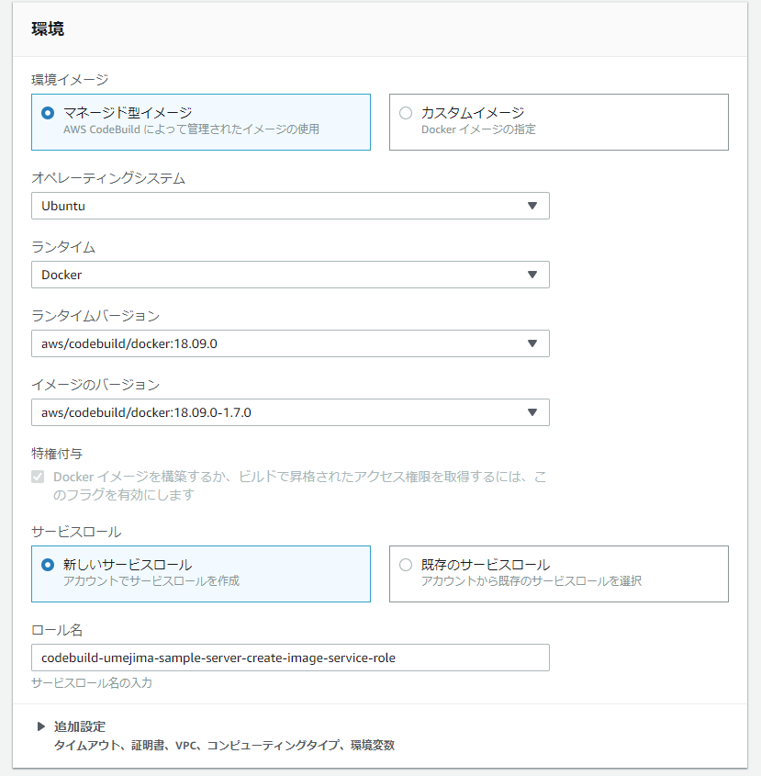

 |  |  | DockerEngine を用いる場合は必ず CodeBuild で提供されている Image を使用すること。

 |  |  | ECR Push 用の Policy を Attach する必要があるので覚えておくこと。

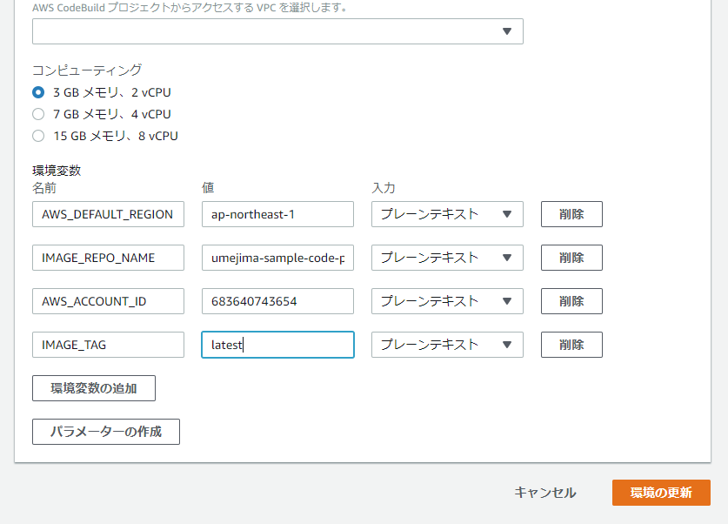

 |  |  | Push する ECR を環境変数で指す仕組みにしているので ECR もあらかじめ作っておくこと。
 |  |  | ↓

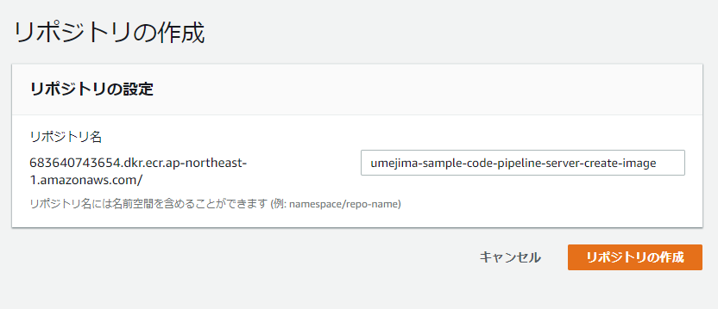

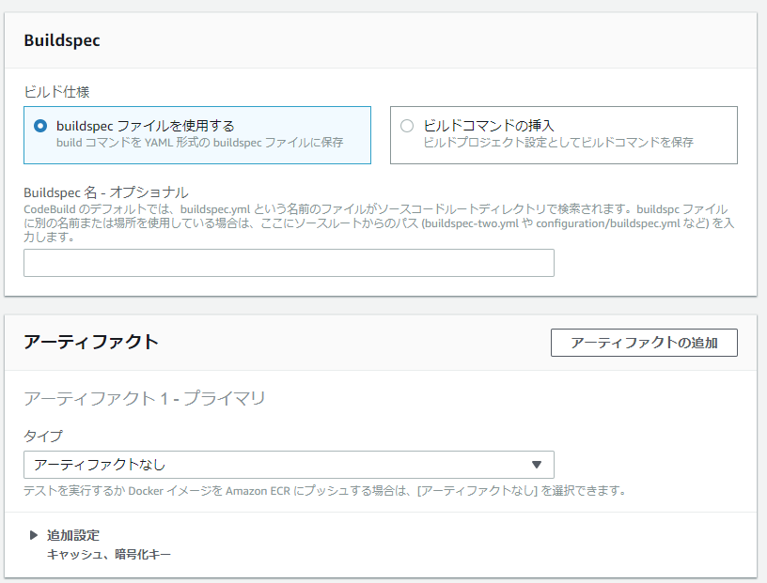

 |  |  | 同じく、ルートディレクトリに buildspec.yaml を用意するのでこれで OK

2. CodeBuild の IAM ロールに ECR Push 用 Policy を Attach する。

 | ※ Policy を Attach する
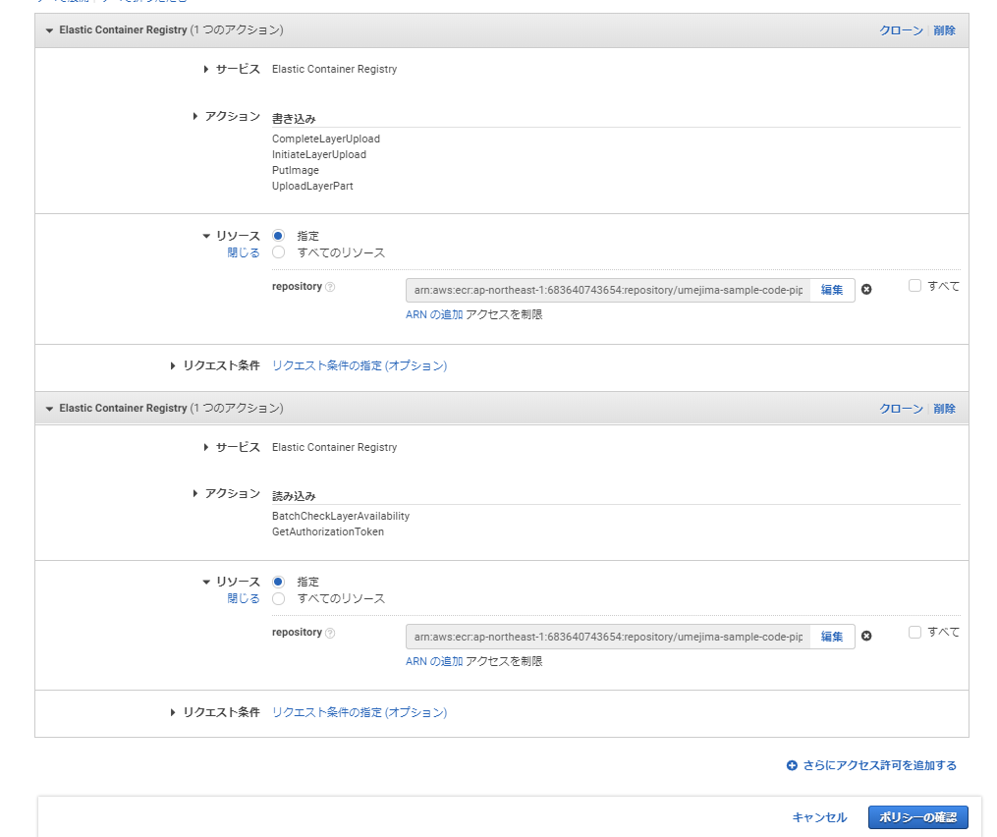

 | ※ ECR のアクセス許可を編集する。

6
1. CodePipeline を編集する。

 |  |  | CreateImage 用 Source アクション追加

※ CreateImageSource アクション
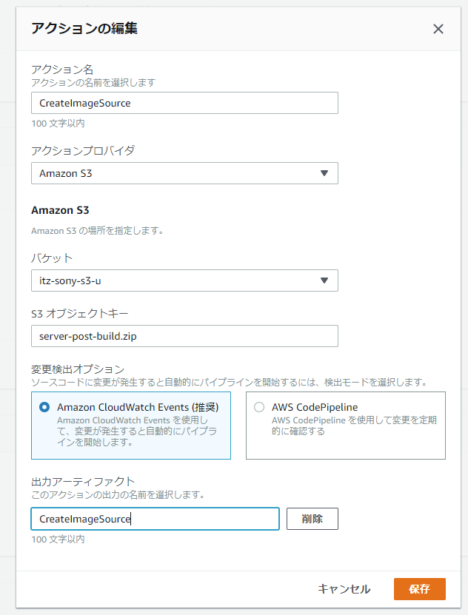

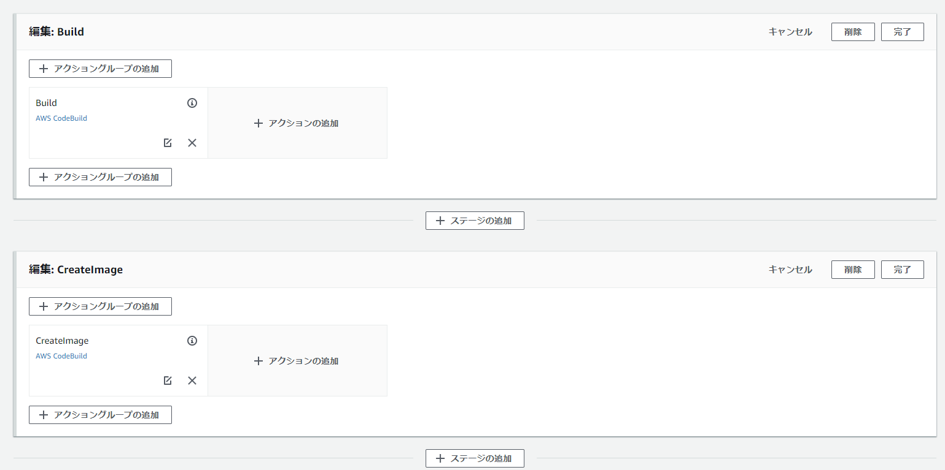

 |  | Build 後に CreateImage ステージ追加

※ CreateImage アクション
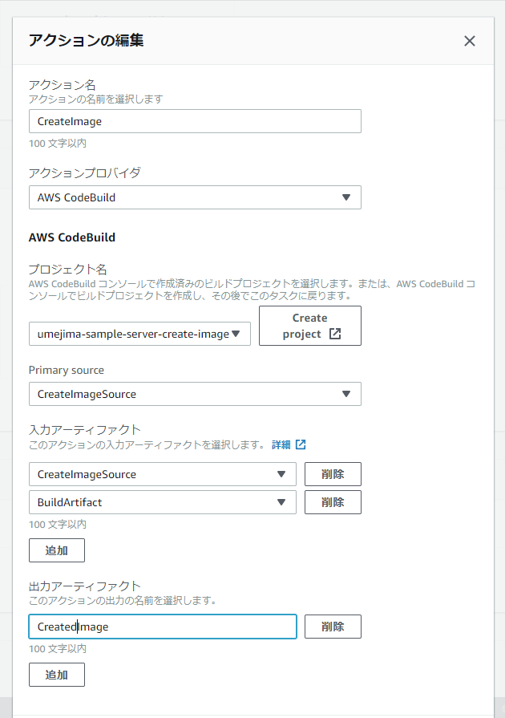

 | 「5」で作成した CodeBuild

 | CreateImageSource を Primary (buildspec.yml があるほうを primary) に指定

 | Build アクションで作成した成果物 (jar) も取得する

